様式３
新しい総合計画における各担当事業の位置付けと目標管理表（人事考課票【様式３】個人目標シート）
 |  |  |  |  |  |  |  |  |  |  |  |  |  |  | ※提出用のみ１次考課者が押印
 |  |  |  |  |  |  | 所 属 |  |  | 職 |  | 氏 名 |  |  | 承認印
 |  |  |  |  |  | １次考課者
 |  |  |  |  |  | 作成者

１ 市の課題（総合計画の目標） | ４ 各課ミッションと総合計画との関係
・将来を見据えた人口減少対策の実現 （好循環が継続する、発展し続ける地域の実現） | ①総合計画の政策テーマ （３ 政策テーマから選択） |  |  | ②関係する組織の基本課題 （部局長様式１から関係するものを転記） |  |  |  | ③関係する年度重点目標 （考課者の様式２から選択して転記） |  |  |  |  | ④対応する総合計画の プロジェクト |  |  |  | 政策テーマ | プロジェクト |  | ウエイト | 困難度 | 期間 | 達成度
２ 計画体系（好循環モデル） |  |  |  |  |  |  |  | １ |  |  |  |  |  |  |  |  | １ 子育て・教育 | 子育ては敦賀でプロジェクト |  | 40 | Ａ | R8.3 | Ｔ１
・政策分野にとらわれず、各政策を連携させ人口減少対策を実施 |  |  |  |  |  |  |  |  |  |  |  |  |  |  |  |  |  | 敦賀で育む教育プロジェクト |  | 35 | Ｂ | R8.2 | Ｔ２
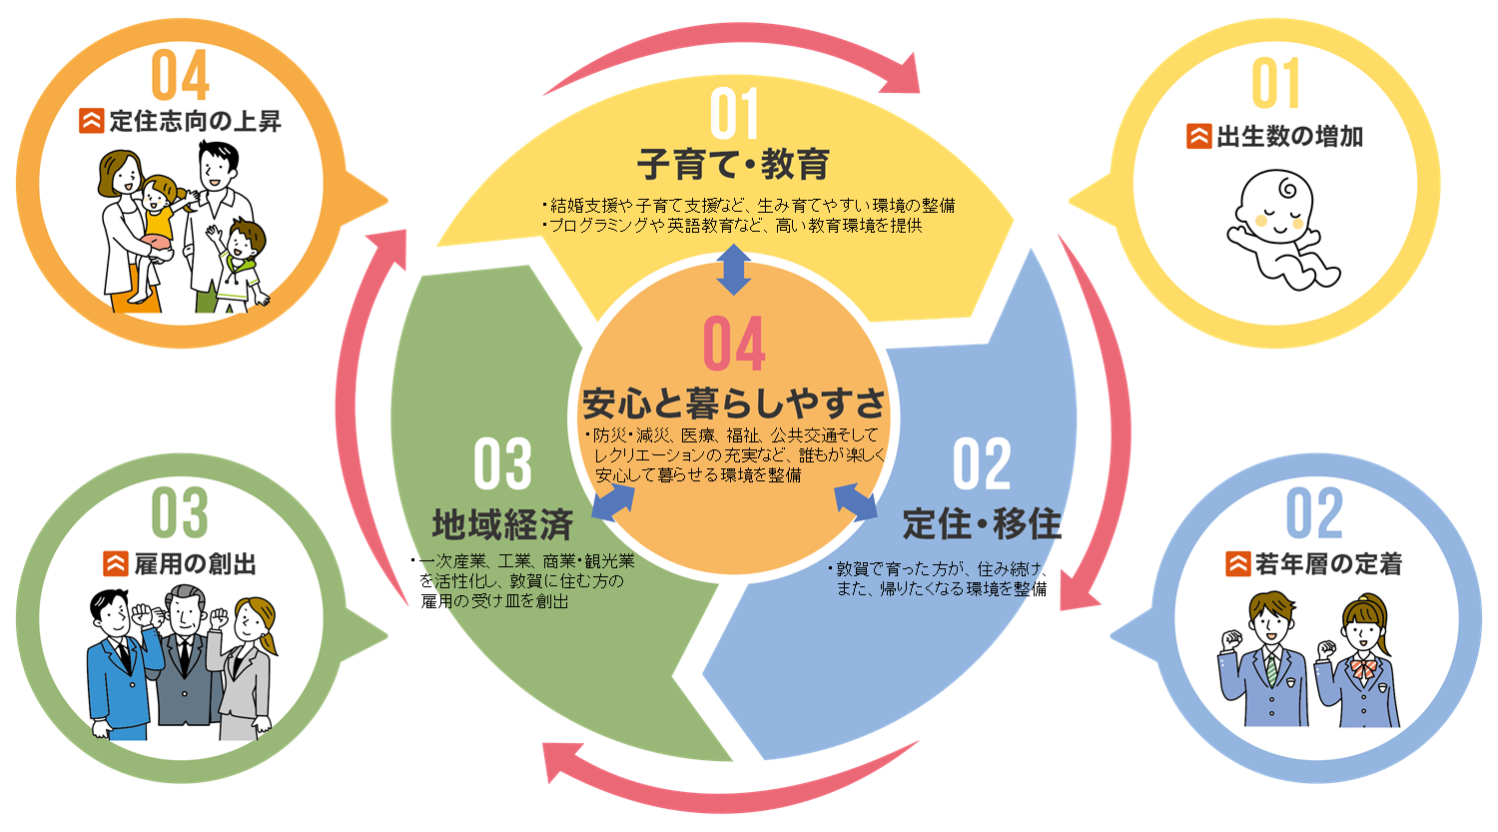 |  |  |  |  |  |  |  | ２ |  |  |  |  |  |  |  |  | ２ 定住・移住 | 敦賀ですごすプロジェクト |  | 30 | Ｃ | R8.1 | Ｔ３
 |  |  |  |  |  |  |  |  |  |  |  |  |  |  |  |  | ３ 地域経済 | 敦賀を活かす産業プロジェクト |  | 25 | ①に該当 | R7.12 | Ｔ４
 |  |  |  |  |  |  |  | ３ |  |  |  |  |  |  |  |  |  | 一次産業の新ビジネス化プロジェクト |  | 20 | ②に該当 | R7.11
 |  |  |  |  |  |  |  |  |  |  |  |  |  |  |  |  |  | 選ばれる観光、稼ぐ観光プロジェクト |  |  | ③に該当 | R7.10
 |  |  |  |  |  |  |  | ４ |  |  |  |  |  |  |  |  | ４ 安心と暮らしやすさ | 楽しく住む敦賀プロジェクト |  |  | ④に該当 | R7.9
 |  |  |  |  |  |  |  |  |  |  |  |  |  |  |  |  |  | 安心して住む敦賀プロジェクト |  |  | ⑤に該当 | R7.8
 |  |  |  |  |  |  |  | ５ |  |  |  |  |  |  |  |  |  | 安全になる敦賀プロジェクト |  |  | ⑥に該当 | R7.7
 |  |  |  |  |  |  |  |  |  |  |  |  |  |  |  |  |  | その他、まちづくりを支えるインフラ等 |  |  | ⑦に該当 | R7.6
 |  |  |  |  |  |  |  | ６ |  |  |  |  |  |  |  |  |  |  |  |  |  | R7.5
 |  |  |  |  |  |  |  |  |  |  |  |  |  |  |  | ※中間で使用
 | ５ 個人目標設定内容
 | ウ エ イ ト （％） | 重点目標項目 （４－③から選択） | 指標 どれだけ(達成基準) |  | ポイント （目標の出来栄え、達成過程における留意点や手段・方法等） |  | 期間 (いつまでに) | 困 難 度 | 困難度A、Bを設定した理由 |  | 達成状況 （自己申告） |  |  | 達成度 | 最終 点数 | 目標設定時の点数 （T2の点数）

セルの背景色が
色なし⇒直接文字を入力してください。
水色⇒自動で数字が表示されます。（変更しない）
薄黄色⇒選択肢から選んでください。
 |  |  |  |  |  |  |  |  |  |  |  |  |  |  |  | #N/A |  |  |  | Ｔ１ | Ｔ２ | Ｔ３ | Ｔ４
 |  |  |  |  |  |  |  |  |  |  |  |  |  |  |  |  |  |  | Ａ | 100 | 90 | 80 | 50
 |  |  |  |  |  |  |  |  |  |  |  |  |  |  |  |  |  |  | Ｂ | 90 | 80 | 65 | 40
３ 政策テーマ |  |  |  |  |  |  |  |  |  |  |  |  |  |  |  |  |  |  | Ｃ | 80 | 65 | 50 | 30
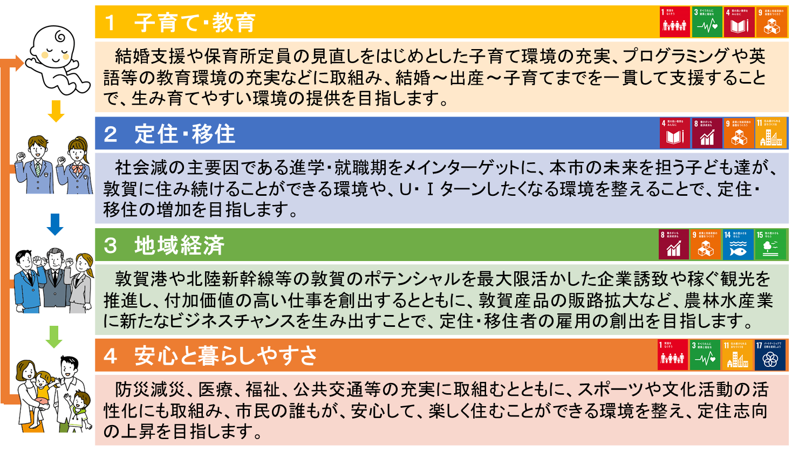

 |  |  |  |  |  |  |  |  |  |  |  |  |  |  |  | #N/A

 |  |  |  |  |  |  |  |  |  |  |  |  |  |  |  | #N/A

 | 注意：ウエイトの合計が100になっていません |  |  |  |  |  |  |  |  |  |  |  |  | 計 | 0 | #N/A
↑ １～３ は全職員固定です。このまま変更を加えないでください。 ↑ ４・５をそれぞれ作成してください。

